autos
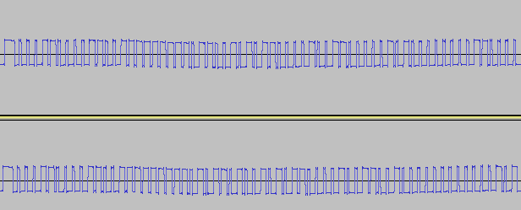

Funcao | codigo
OPEN | 11111100 | 000110000110011111111101 | 1001010110000100110000010100000000110000
CLOSE | 11111100 | 000110000110011111111101 | 0110100101011000010011001000000000000101

Short On/Off | 20 | Sample Points
 | 44100 | Hz Sample Rate
 | 0.00045351473923 | s Timming

